Worksheet
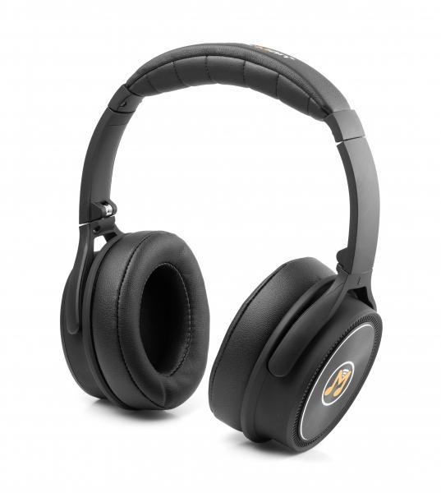
MusicMan ANC Overear Kopfhörer BT-X43

Artikelnummer | 4808 |  | VE | 10
EAN | 4260358120287 |  | Stück pro Palette | 420
Zollnummer | 85183000 |  | Lagen Pro Palette | 7

Abmessungen - Artikel
Länge(cm) | Breite(cm) | Höhe(cm) | Gewicht(g)
17.5 | 8.5 | 20 | 220

Abmessungen - Artikelverpackung
Länge(cm) | Breite(cm) | Höhe(cm) | Leergewicht(g) | Gewicht(g) Artikel+Verpackung
17.5 | 8.5 | 20 | 75 | 370

Abmessungen - VE Karton (Masterkarton)
Länge(cm) | Breite(cm) | Höhe(cm) | Gewicht(g)
44.5 | 36.5 | 23 | 4300

Verpackung - Bestandteile
Rest Zubehör (g) | Papier/Pappe (g) | Styropor (g) | Kunstst. Hohlkörper(g) | Kunstst. Folien(g) | Materialverbunde (g)
25 | 19 | 0 | 44 | 6 | 0

Batterie- / Akkuinformationen
Batterie-benötigt | Batterie enthalten | Batterie-Typ | Batterie-System(Art)
Ja | Ja | Akku | LiPoly - Lithium-Polymer-Akku
Anzahl(stk.) | Gewicht/Stk.(g) | Energiedichte(WH/Kg) | Leistung(WH)
1 | 45 | 0 | 0

Lithium Baterie
Energiegehalt | Gewicht (Kg)
0.24 | 4.5

Weiterführende Informationen
Technaxx Reseller Portal

